Problema 2
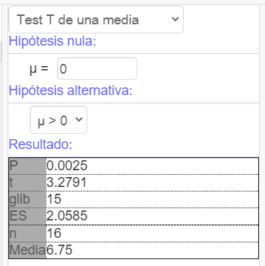
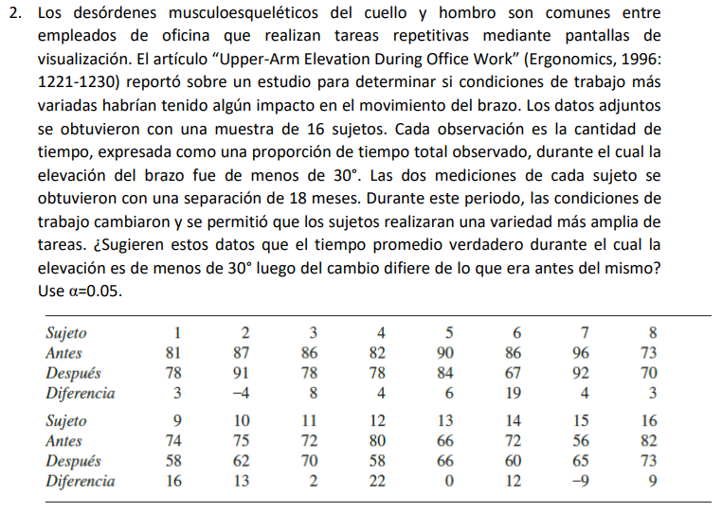

DIFF1: | 3 | -4 | 8 | 4 | 6 | 19 | 4 | 3
DIFF2: | 16 | 13 | 2 | 22 | 0 | 12 | -9 | 9
µ: | 6.75
s: | 8.2340755401
n: | 16

Parámetro de interés: |  | µ_d
Hipótesis:
 | H_0: | µ_d <= 0
 | H_a: | µ_d > 0
Significancia: |  | 0.05
Estadístico de prueba:
 | t: | 3.279056631
 | valor-p: | 0.0025360397287
 | Rechazar si: valor-p < significancia
 |  | RECHAZAR
Conclusión:
 | Con una significancia de 0.05 podemos afirmar que el tiempo de elevación del brazo después de los cambios son menores, sí fue efectivo el cambio.

Problema 3
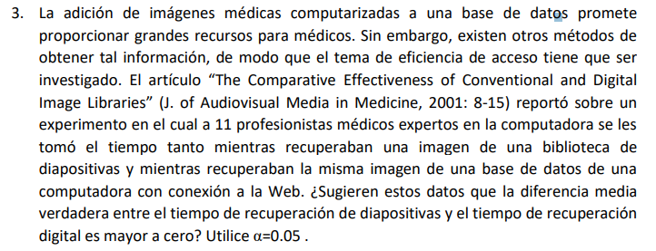

DIFF: | 5 | 16 | 25 | 10 | 10 | 10 | 28 | 46 | 25 | 38 | 14 | 23 | 14
µ: | 20.307692308
n: | 13
s: | 12.0234813

Parámetro de interés: |  | µ_d
Hipótesis:
 | H_0: | µ_d <= 0
 | H_a: | µ_d > 0
Significancia: |  | 0.05
Estadístico de prueba:
 | t: | 6.089785818
 | valor-p: | 0.000027098
 | Rechazar si: valor-p < significancia
 |  | RECHAZAR
Conclusión:
 | Con una significancia de 0.05 podemos afirmar la diferencia de tiempo de recuperación de diapositivas y digital es mayor a 0, por ende hay diferencia significativa.

Problema 4
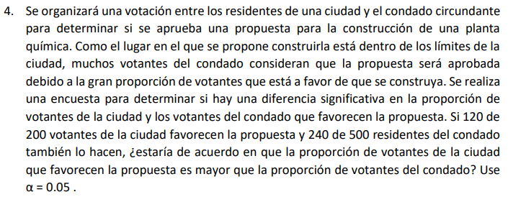

p_1: | 0.6
p_2: | 0.48
n_1: | 200 | n_2: | 500
Parámetro de interés: |  | p_1 - p_2
Hipótesis:
 | H_0: | p_1 - p_2 <= 0
 | H_a: | p_1 - p_2 > 0
Significancia: |  | 0.05
Estadístico de prueba:
 | z: | 2.8697202159 |  | p barra: | 0.51428571429
 | valor-p: | 0.002054176
 | Rechazar si: valor-p < significancia
 |  | RECHAZAR
Conclusión:
 | Con una significancia de 0.05 podemos afirmar que la proporción de votantes de la ciudad que ocupan la contrucción pendiente es mayor a la del condado.

